Networking
vmk0 | Management | MTU | (anche vSphere Replication)
vmk1 | vMotion | 1500 | (anche FT)
vmk2 | iSCSI1 | 9000
vmk3 | iSCSI2 | 9000
vmk4 | VSAN | 1500
vmk5 | VTEP | 1600

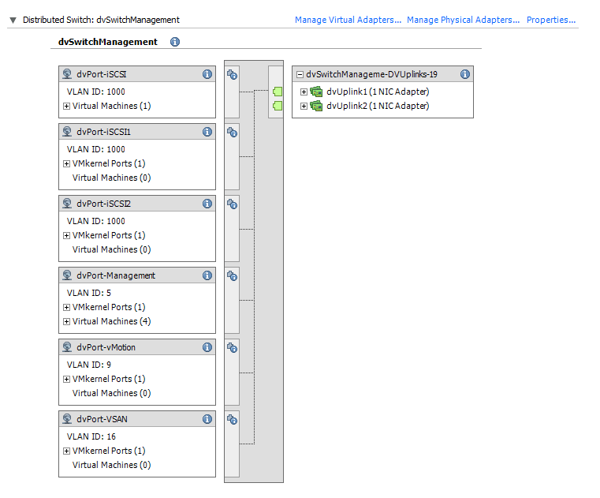
 |  |  |  | DVS
 |  |  |  | dvSwitchManagement

 |  |  |  | Pensato per la parte di infrastruttura
 |  |  |  | Switch a MTU9000

 |  |  |  | Uplink su prime due schede integrate

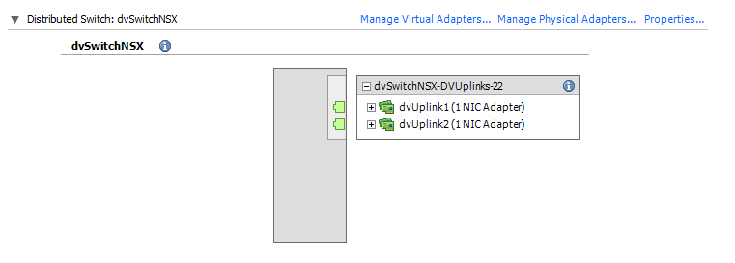
 |  |  |  | DVS
 |  |  |  | dvSwitchNSX

 |  |  |  | Pensato per la parte NSX

 |  |  |  | Uplink con le ultime due schede integrate

NOTA:
Tutte le 4 porte integrate sono a 10 GB e sono collegate a porte switch in trunk su tutte le VLAN

